关系图
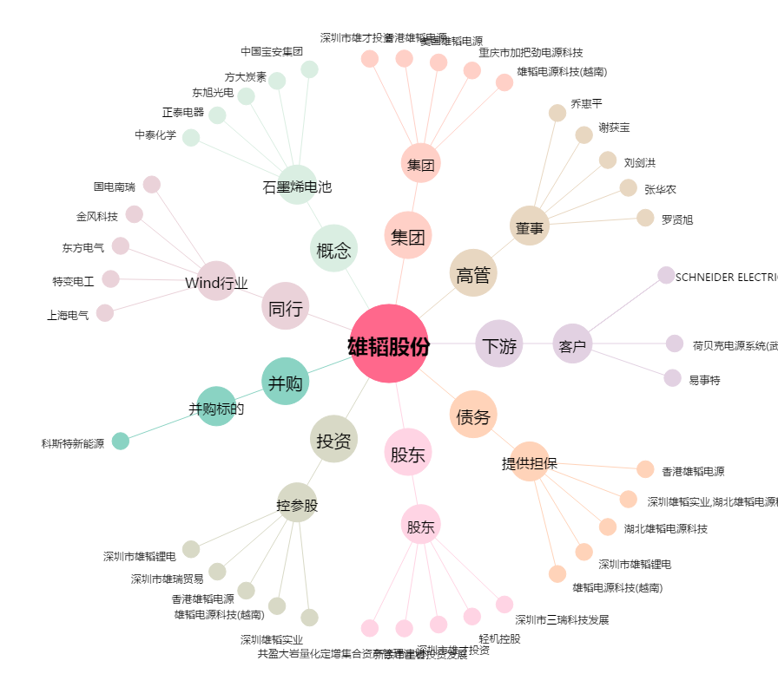
雄韬股份[002733.SZ] - 关系概览图

